archive.php
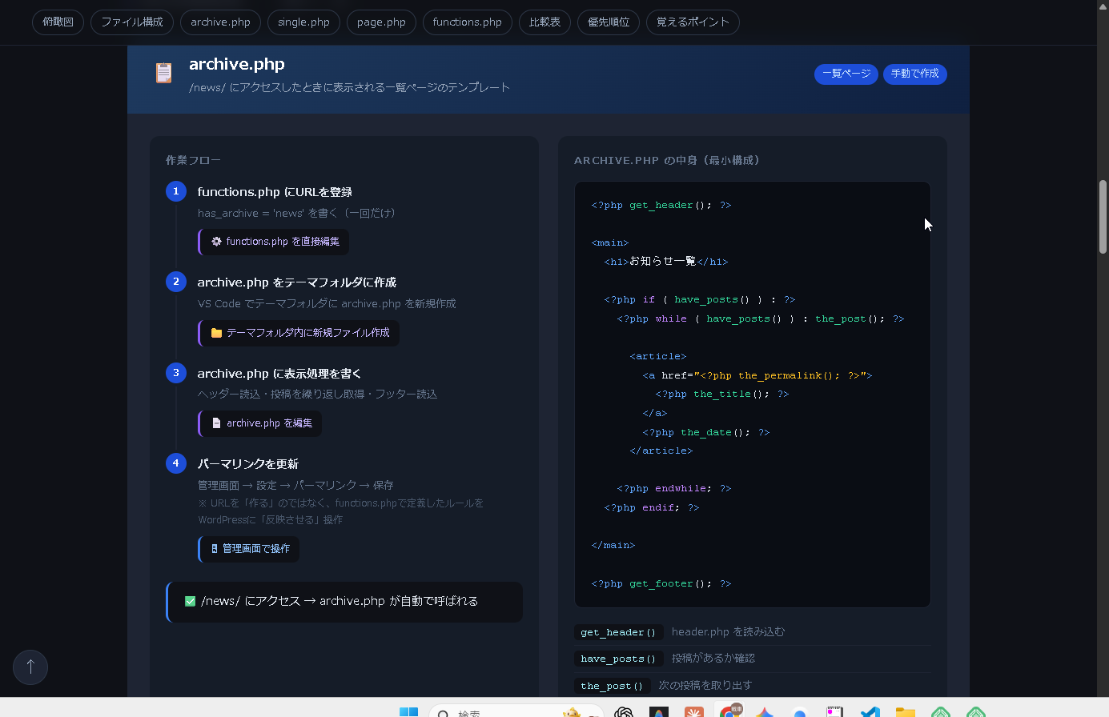

single.php
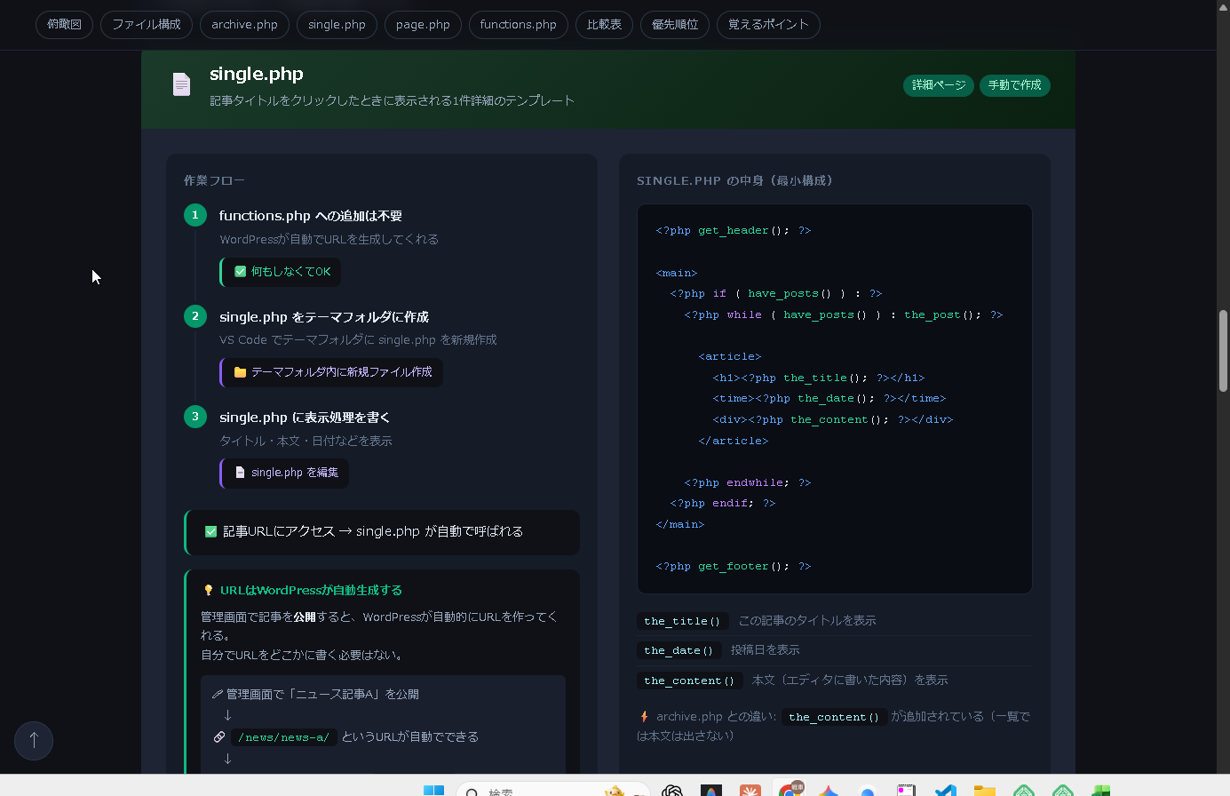

。ｐｈ

用語の確認
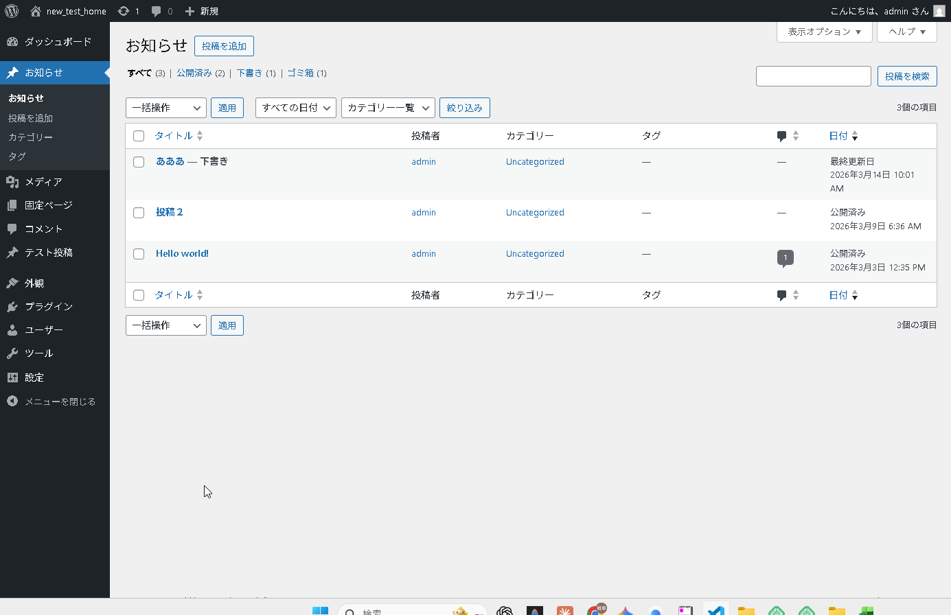
投稿（または記事） | お知らせ 投稿タイプの名前（グループ名みたいなもの

single-XX.phpを投稿一覧に紐づけしたい場合
全体のながれ
① functions.php にカスタム投稿タイプ（「register_post_type」メソッド）を登録 |  | でも実際の現場では③が毎回発生するのが少し手間で、投稿が増えるたびにIDを手入力しないといけないです。
↓ |  | それを楽にするために ACF（Advanced Custom Fields） というプラグインを使うと、管理画面に「関連投稿を選ぶ」ドロップダウンが作れて選ぶだけになります。
② パーマリンクを更新（設定 → パーマリンク → 保存） |  | 今回は仕組みを理解するために手動でやったので、流れはちゃんと掴めてると思いますよ！
← これでWordPressがURLのルールを再認識する
↓
③ 管理画面にメニューが出てくる
➃そこで記事を作成・公開

「特定の投稿記事に紐づけたい場合」
➀ 管理画面でカスタムフィールドに紐づけるIDを入力（IDは管理画面で取得）
↓
➁ archive.php のリンクURLをカスタムフィールドで切り替え
デフォルトではカスタムフィールドという項目が表示されていないので、右上の三点リーダー（メニュー）を押します。
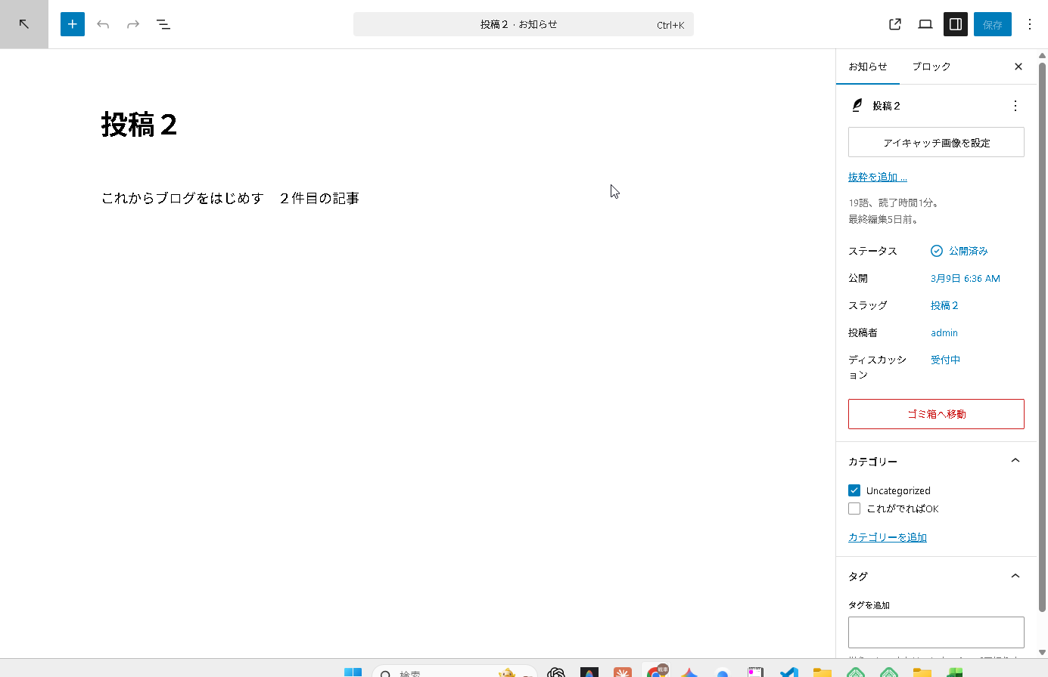
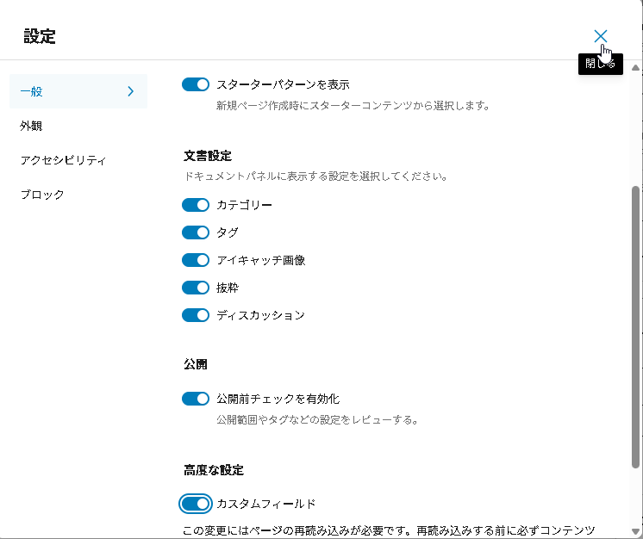

設定を押すと「カスタムフィールド」という表示があるので、ここをオンにする。
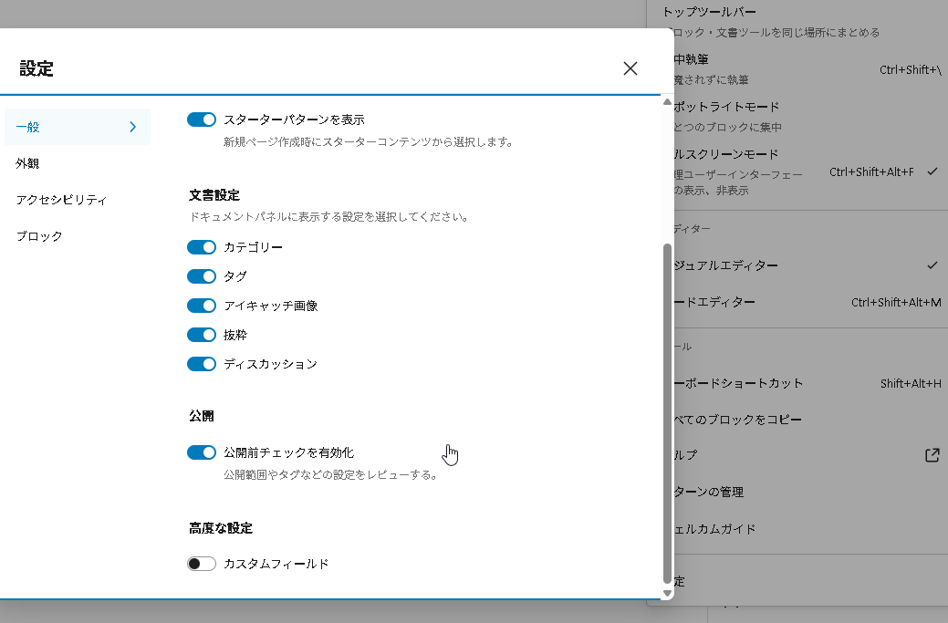

そうすると、本文の下にカスタムフィールドというものが表示される。
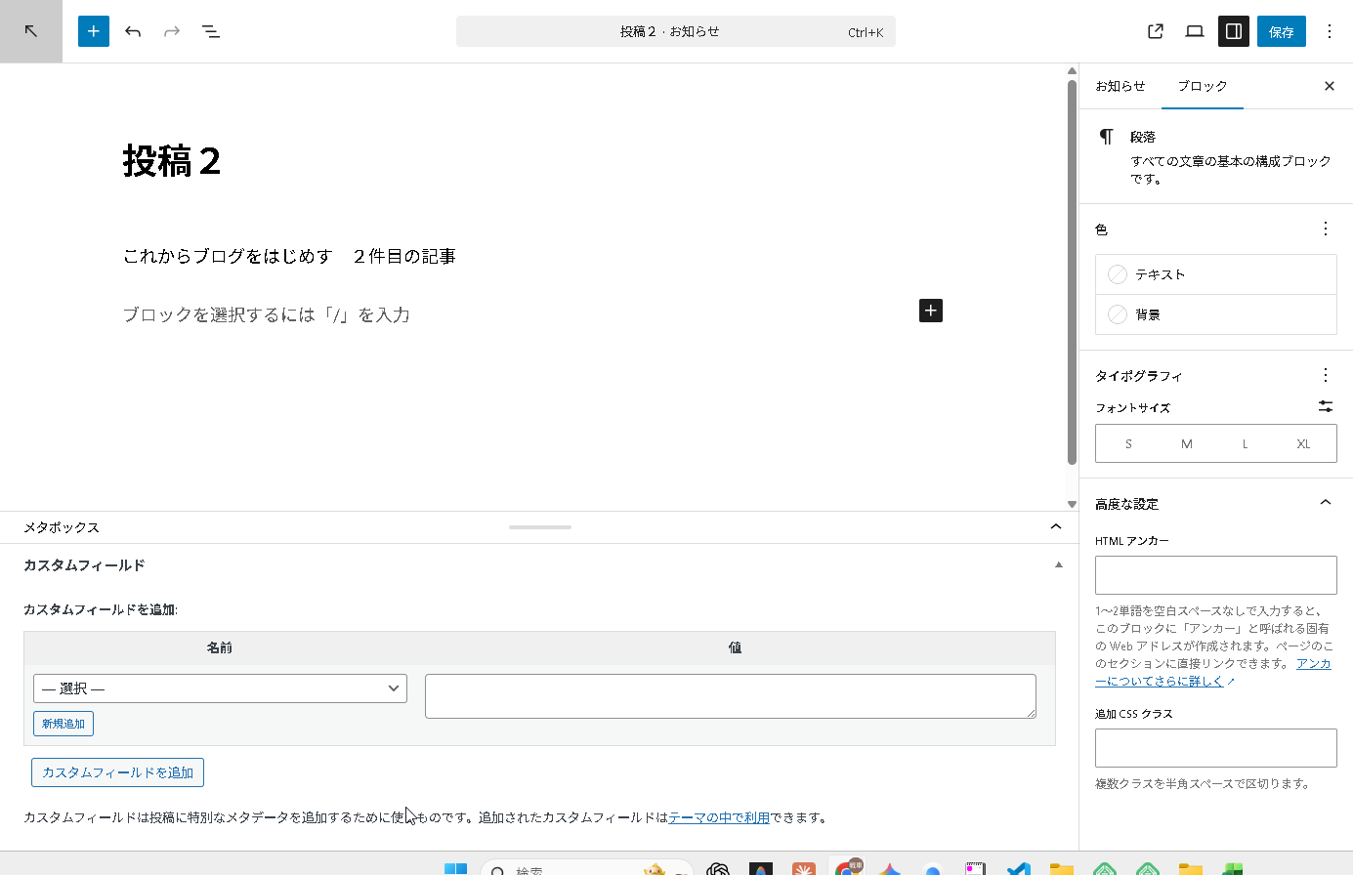

1. 「新規追加」をクリック
2. 「名前」に related_test_id と入力
3. 「値」に テスト投稿のID を入力
【その前にID（自分でつくった。詳細ページ）を調べる必要がある】
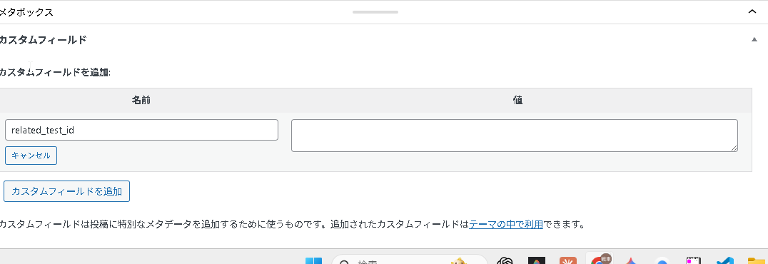

「テスト投稿」をクリックして一覧を開いてください。 そこで「test投稿」のタイトルにカーソルを乗せると、画面左下のURLに post=◯◯ が出ます。
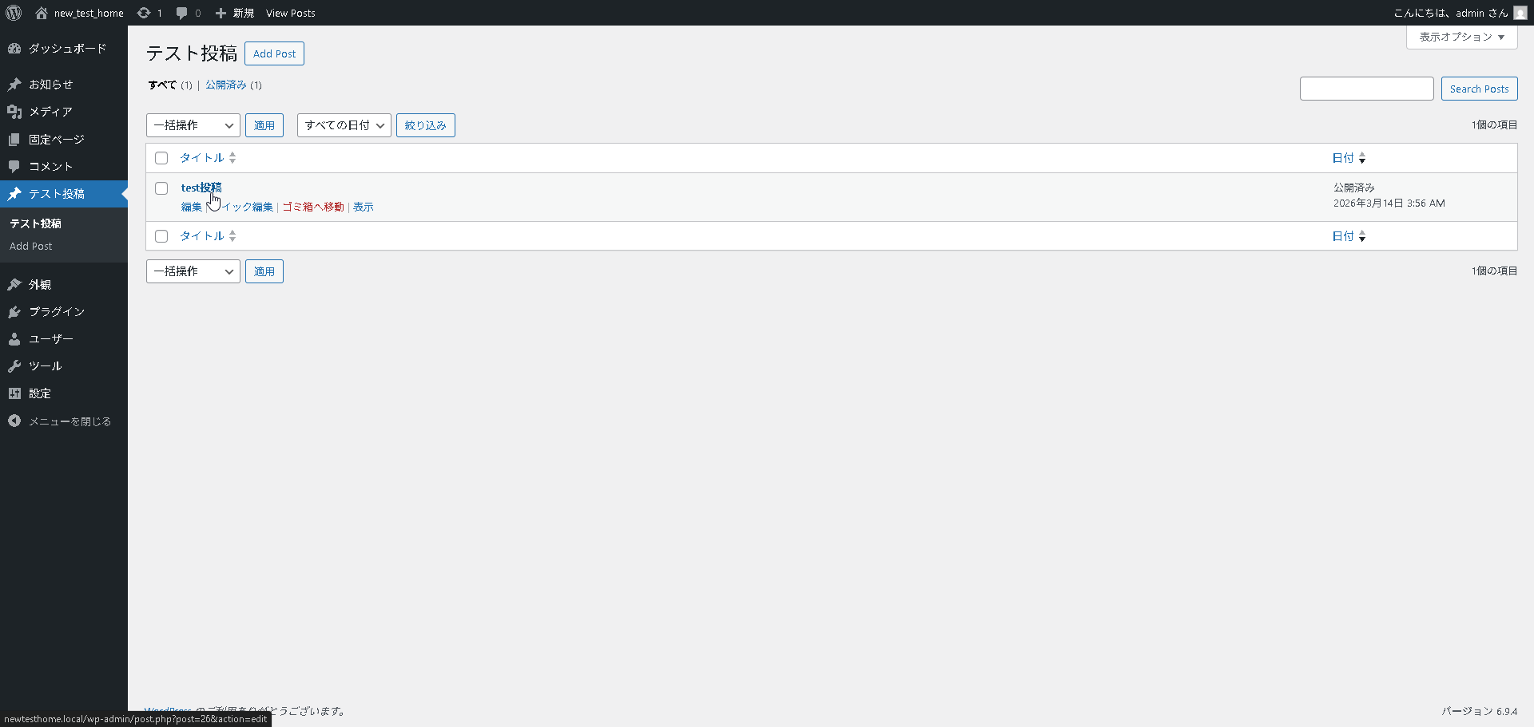

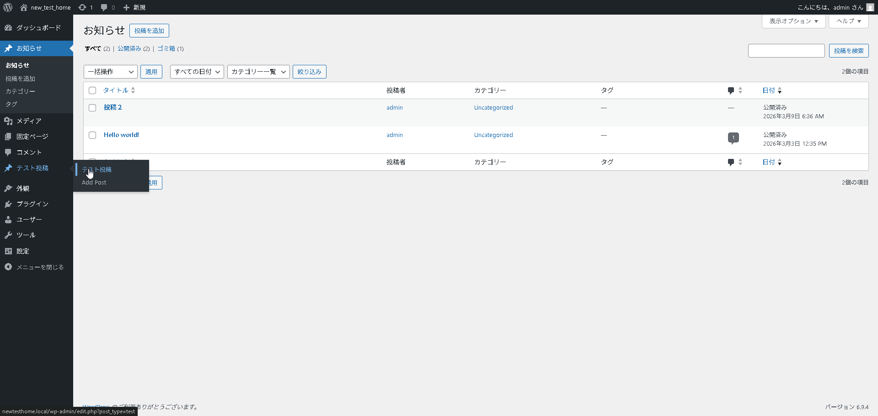

上小さくてみえないが IDは２６
また、投稿画面に戻って、カスタムフィールドに以下の値を入れて、IDを入力する。その後、「カスタムフィールドを追加」を押す。

そして保存する

お知らせ一覧を表示しているテンプレートファイルを確認したいです。
functions.php か、archive.php や home.php あたりだと思いますが、一覧ページのURLを教えてもらえますか？

（例：newtesthome.local や newtesthome.local/お知らせ/ など）

お知らせ一覧は archive.php が担当しています。
the_permalink() があり、ここが「クリックしたときの飛び先URL」です。
次はここを修正して、カスタムフィールド related_test_id があればそのIDのURLに飛ぶようにします。

archive.php を以下に変更する
<?php
$related_id = get_post_meta(get_the_ID(), 'related_test_id', true);
$url = $related_id ? get_permalink($related_id) : get_permalink();
?>
<a href="<?php echo $url; ?>" class="news_item">
何をやってるか：

$related_id = カスタムフィールド「related_test_id」の値を取得
↓
値があれば → そのIDの投稿URL（テスト投稿）
値がなければ → 普通のURL（投稿2自身）
<a href="<?php the_permalink(); ?>" class="news_item"> ⇁ | 以下に変更
<?php
$related_id = get_post_meta(get_the_ID(), 'related_test_id', true);
$url = $related_id ? get_permalink($related_id) : get_permalink();
?>
<a href="<?php echo $url; ?>" class="news_item">

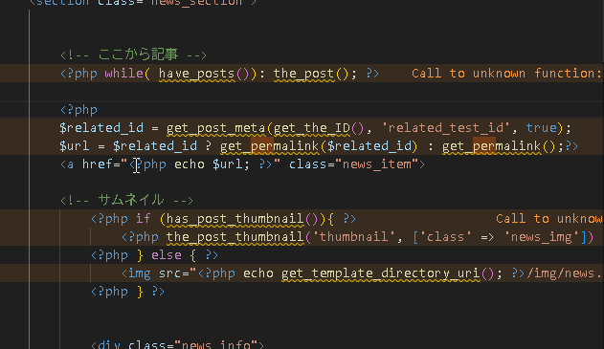

<?php
$related_id = get_post_meta(get_the_ID(), 'related_test_id', true);
$url = $related_id ? get_permalink($related_id) : get_permalink();?>
<a href="<?php echo $url; ?>" class="news_item">

